2
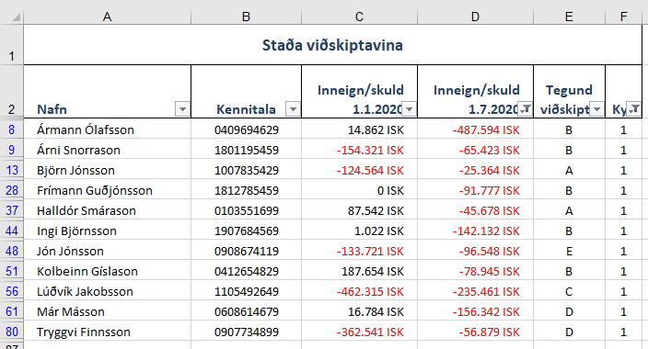

4 Filter
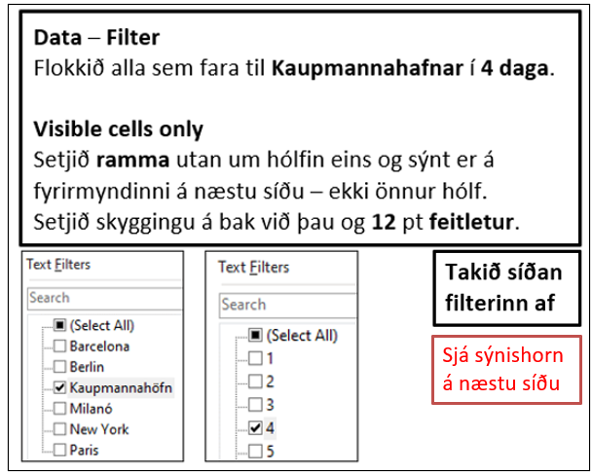
Nafn | Áfangastaðir | Dagar erlendis | Dag- peningar | Heildar- upphæð
Ólafur Stephensen | New York | 9 | 21,000 ISK | 189,000 ISK
Sigurður Rúnar Pálsson | Barcelona | 9 | 20,000 ISK | 180,000 ISK
Aron Thorarensen | Berlin | 8 | 22,000 ISK | 176,000 ISK
Guðmundur A Arason | Kaupmannahöfn | 7 | 25,000 ISK | 175,000 ISK
Halla Signý Kristjánsdóttir | Paris | 9 | 19,000 ISK | 171,000 ISK
Hákon Sverrir Sverrisson | Paris | 8 | 19,000 ISK | 152,000 ISK
Halla Signý Kristjánsdóttir | New York | 7 | 21,000 ISK | 147,000 ISK
Guðrún Lárusdóttir | Barcelona | 7 | 20,000 ISK | 140,000 ISK
Aron Thorarensen | Paris | 7 | 19,000 ISK | 133,000 ISK
Guðmundur Óskar Guðmundsson | Paris | 7 | 19,000 ISK | 133,000 ISK
Sigurður Rúnar Pálsson | Milanó | 7 | 18,700 ISK | 130,900 ISK
Sandra Árnadóttir | Kaupmannahöfn | 5 | 25,000 ISK | 125,000 ISK
Aron Thorarensen | Milanó | 6 | 18,700 ISK | 112,200 ISK
Kolbrún Mjöll Hrafnsdóttir | Berlin | 5 | 22,000 ISK | 110,000 ISK
Sigurður Rúnar Pálsson | Barcelona | 5 | 20,000 ISK | 100,000 ISK
Ingibjörg Sigursteinsdóttir | Milanó | 5 | 18,700 ISK | 93,500 ISK
Katrín Eðvaldsdóttir | Barcelona | 4 | 20,000 ISK | 80,000 ISK
Elín Magnúsdóttir | Berlin | 3 | 22,000 ISK | 66,000 ISK
Ingibjörg Sigursteinsdóttir | Berlin | 3 | 22,000 ISK | 66,000 ISK
Helena Ósk Óskarsdóttir | Barcelona | 3 | 20,000 ISK | 60,000 ISK
Guðmundur A Arason | Milanó | 3 | 18,700 ISK | 56,100 ISK
Halla Signý Kristjánsdóttir | Milanó | 3 | 18,700 ISK | 56,100 ISK
Hákon Sverrir Sverrisson | Berlin | 2 | 22,000 ISK | 44,000 ISK
Ægir Magnússon | Berlin | 2 | 22,000 ISK | 44,000 ISK
Baldvin Albertsson | Barcelona | 2 | 20,000 ISK | 40,000 ISK
Elín Magnúsdóttir | Barcelona | 2 | 20,000 ISK | 40,000 ISK
Oddný Jónsdóttir | Milanó | 2 | 18,700 ISK | 37,400 ISK
Sigríður Matthíasdóttir | Milanó | 2 | 18,700 ISK | 37,400 ISK
Kristín Björk Leifsdóttir | Paris | 1 | 19,000 ISK | 19,000 ISK
Ægir Magnússon | Paris | 8 | 19,000 ISK | 152,000 ISK
Guðrún Lárusdóttir | Paris | 2 | 19,000 ISK | 38,000 ISK
Sandra Árnadóttir | Paris | 2 | 19,000 ISK | 38,000 ISK
Sandra Árnadóttir | Paris | 7 | 19,000 ISK | 133,000 ISK
Ægir Magnússon | Paris | 4 | 19,000 ISK | 76,000 ISK
Elín Magnúsdóttir | New York | 4 | 21,000 ISK | 84,000 ISK
Hákon Sverrir Sverrisson | New York | 2 | 21,000 ISK | 42,000 ISK
Guðmundur Óskar Guðmundsson | Milanó | 2 | 18,700 ISK | 37,400 ISK
Katrín Eðvaldsdóttir | Milanó | 6 | 18,700 ISK | 112,200 ISK
Elín Magnúsdóttir | Kaupmannahöfn | 2 | 25,000 ISK | 50,000 ISK
Aron Thorarensen | Berlin | 8 | 22,000 ISK | 176,000 ISK
Baldvin Albertsson | Berlin | 8 | 22,000 ISK | 176,000 ISK
Dagný Gloria Sigurðsson | Kaupmannahöfn | 4 | 25,000 ISK | 100,000 ISK
Elín Magnúsdóttir | Barcelona | 1 | 20,000 ISK | 20,000 ISK
Elín Magnúsdóttir | Kaupmannahöfn | 8 | 25,000 ISK | 200,000 ISK
Guðmundur Óskar Guðmundsson | Milanó | 7 | 18,700 ISK | 130,900 ISK
Helena Ósk Óskarsdóttir | Kaupmannahöfn | 7 | 25,000 ISK | 175,000 ISK
Margrét Þórdís Egilsdóttir | Barcelona | 4 | 20,000 ISK | 80,000 ISK
Oddný Jónsdóttir | Kaupmannahöfn | 8 | 25,000 ISK | 200,000 ISK
Ólafur Stephensen | Berlin | 8 | 22,000 ISK | 176,000 ISK
Sigríður Matthíasdóttir | New York | 4 | 21,000 ISK | 84,000 ISK
Stefanía Ragnarsdóttir | Barcelona | 9 | 20,000 ISK | 180,000 ISK
Stefanía Ragnarsdóttir | Kaupmannahöfn | 4 | 25,000 ISK | 100,000 ISK
Stefanía Ragnarsdóttir | Milanó | 2 | 18,700 ISK | 37,400 ISK
Guðrún Björg Björnsdóttir | New York | 1 | 21,000 ISK | 21,000 ISK
Hákon Sverrir Sverrisson | Paris | 1 | 19,000 ISK | 19,000 ISK
Guðrún Lárusdóttir | New York | 4 | 21,000 ISK | 84,000 ISK
Katrín Eðvaldsdóttir | Kaupmannahöfn | 9 | 25,000 ISK | 225,000 ISK
Magnús Blöndal Bjarnason | Paris | 8 | 19,000 ISK | 152,000 ISK
Ingibjörg Sigursteinsdóttir | Berlin | 7 | 22,000 ISK | 154,000 ISK
Ólafur Stephensen | Berlin | 5 | 22,000 ISK | 110,000 ISK
Steinunn Ásmundsdóttir | Kaupmannahöfn | 4 | 25,000 ISK | 100,000 ISK
Guðmundur Hafsteinsson | Milanó | 2 | 18,700 ISK | 37,400 ISK
Kolbrún Mjöll Hrafnsdóttir | New York | 1 | 21,000 ISK | 21,000 ISK
Steinunn Ásmundsdóttir | Barcelona | 6 | 20,000 ISK | 120,000 ISK
Dagný Gloria Sigurðsson | Kaupmannahöfn | 4 | 25,000 ISK | 100,000 ISK
Helgi Sigurðsson | Milanó | 3 | 18,700 ISK | 56,100 ISK
Helgi Sigurðsson | New York | 3 | 21,000 ISK | 63,000 ISK
Hákon Sverrir Sverrisson | Paris | 6 | 19,000 ISK | 114,000 ISK
Katrín Eðvaldsdóttir | Paris | 9 | 19,000 ISK | 171,000 ISK
Guðmundur A Arason | Paris | 4 | 19,000 ISK | 76,000 ISK
Kristín Björk Leifsdóttir | Paris | 7 | 19,000 ISK | 133,000 ISK
Helena Ósk Óskarsdóttir | Paris | 8 | 19,000 ISK | 152,000 ISK
Ólafur Stephensen | Berlin | 3 | 22,000 ISK | 66,000 ISK
Hákon Sverrir Sverrisson | Kaupmannahöfn | 4 | 25,000 ISK | 100,000 ISK
Kolbrún Mjöll Hrafnsdóttir | Milanó | 8 | 18,700 ISK | 149,600 ISK
Sigurður Rúnar Pálsson | New York | 3 | 21,000 ISK | 63,000 ISK
Katrín Eðvaldsdóttir | Barcelona | 9 | 20,000 ISK | 180,000 ISK
Margrét Þórdís Egilsdóttir | Kaupmannahöfn | 1 | 25,000 ISK | 25,000 ISK
Aron Thorarensen | Milanó | 5 | 18,700 ISK | 93,500 ISK
Kolbrún Mjöll Hrafnsdóttir | New York | 2 | 21,000 ISK | 42,000 ISK
Sigríður Matthíasdóttir | Paris | 1 | 19,000 ISK | 19,000 ISK
Guðmundur A Arason | Paris | 3 | 19,000 ISK | 57,000 ISK
Guðmundur Óskar Guðmundsson | Paris | 5 | 19,000 ISK | 95,000 ISK
Oddný Jónsdóttir | Barcelona | 2 | 20,000 ISK | 40,000 ISK
Sigríður Matthíasdóttir | Barcelona | 7 | 20,000 ISK | 140,000 ISK
Helgi Sigurðsson | Barcelona | 2 | 20,000 ISK | 40,000 ISK
Oddný Jónsdóttir | Barcelona | 8 | 20,000 ISK | 160,000 ISK
Egill Páll Egilsson | Barcelona | 1 | 20,000 ISK | 20,000 ISK
Elín Magnúsdóttir | Paris | 6 | 19,000 ISK | 114,000 ISK
Margrét Þórdís Egilsdóttir | Milanó | 8 | 18,700 ISK | 149,600 ISK
Þorvaldur Þórhallsson | Milanó | 5 | 18,700 ISK | 93,500 ISK
Helgi Sigurðsson | Paris | 8 | 19,000 ISK | 152,000 ISK
Elín Magnúsdóttir | Milanó | 3 | 18,700 ISK | 56,100 ISK
Kristín Björk Leifsdóttir | Berlin | 8 | 22,000 ISK | 176,000 ISK
Kristín Björk Leifsdóttir | Kaupmannahöfn | 7 | 25,000 ISK | 175,000 ISK
Snjólaug Svala Grétarsdóttir | Milanó | 5 | 18,700 ISK | 93,500 ISK
Ólafur Stephensen | New York | 5 | 21,000 ISK | 105,000 ISK
Aron Thorarensen | Barcelona | 1 | 20,000 ISK | 20,000 ISK
Guðrún Lárusdóttir | Kaupmannahöfn | 7 | 25,000 ISK | 175,000 ISK
Baldvin Albertsson | Milanó | 8 | 18,700 ISK | 149,600 ISK
Steinunn Ásmundsdóttir | New York | 9 | 21,000 ISK | 189,000 ISK
Emil Freyr Emilsson | Paris | 4 | 19,000 ISK | 76,000 ISK
Margrét Þórdís Egilsdóttir | Milanó | 3 | 18,700 ISK | 56,100 ISK
Katrín Eðvaldsdóttir | Paris | 3 | 19,000 ISK | 57,000 ISK
Katrín Eðvaldsdóttir | Milanó | 5 | 18,700 ISK | 93,500 ISK
Sigurður Rúnar Pálsson | Milanó | 8 | 18,700 ISK | 149,600 ISK
Steinunn Ásmundsdóttir | Barcelona | 1 | 20,000 ISK | 20,000 ISK
Hákon Sverrir Sverrisson | Paris | 9 | 19,000 ISK | 171,000 ISK
Katrín Eðvaldsdóttir | Barcelona | 8 | 20,000 ISK | 160,000 ISK
Sandra Árnadóttir | Milanó | 5 | 18,700 ISK | 93,500 ISK
Helgi Sigurðsson | Paris | 6 | 19,000 ISK | 114,000 ISK
Sandra Árnadóttir | Berlin | 3 | 22,000 ISK | 66,000 ISK
Ingibjörg Sigursteinsdóttir | Kaupmannahöfn | 4 | 25,000 ISK | 100,000 ISK
Snjólaug Svala Grétarsdóttir | Milanó | 7 | 18,700 ISK | 130,900 ISK
Snjólaug Svala Grétarsdóttir | New York | 7 | 21,000 ISK | 147,000 ISK
Egill Páll Egilsson | Barcelona | 6 | 20,000 ISK | 120,000 ISK
Ægir Magnússon | Kaupmannahöfn | 1 | 25,000 ISK | 25,000 ISK
Margrét Þórdís Egilsdóttir | Milanó | 1 | 18,700 ISK | 18,700 ISK
Magnús Blöndal Bjarnason | New York | 1 | 21,000 ISK | 21,000 ISK
Margrét Þórdís Egilsdóttir | Paris | 1 | 19,000 ISK | 19,000 ISK
Guðrún Lárusdóttir | Barcelona | 5 | 20,000 ISK | 100,000 ISK
Magnús Blöndal Bjarnason | Paris | 7 | 19,000 ISK | 133,000 ISK
Snjólaug Svala Grétarsdóttir | Milanó | 6 | 18,700 ISK | 112,200 ISK
Helena Ósk Óskarsdóttir | Barcelona | 1 | 20,000 ISK | 20,000 ISK
Sigríður Matthíasdóttir | Paris | 6 | 19,000 ISK | 114,000 ISK
Elín Magnúsdóttir | Milanó | 3 | 18,700 ISK | 56,100 ISK
Kolbrún Mjöll Hrafnsdóttir | Berlin | 8 | 22,000 ISK | 176,000 ISK
Kolbrún Mjöll Hrafnsdóttir | Kaupmannahöfn | 3 | 25,000 ISK | 75,000 ISK
Katrín Eðvaldsdóttir | Milanó | 1 | 18,700 ISK | 18,700 ISK
Sigríður Matthíasdóttir | New York | 6 | 21,000 ISK | 126,000 ISK
Baldvin Albertsson | Barcelona | 8 | 20,000 ISK | 160,000 ISK
Kolbrún Mjöll Hrafnsdóttir | Kaupmannahöfn | 7 | 25,000 ISK | 175,000 ISK
Kristín Björk Leifsdóttir | Milanó | 2 | 18,700 ISK | 37,400 ISK
Þorvaldur Þórhallsson | New York | 5 | 21,000 ISK | 105,000 ISK
Kolbrún Mjöll Hrafnsdóttir | Paris | 3 | 19,000 ISK | 57,000 ISK
Ingibjörg Sigursteinsdóttir | Milanó | 1 | 18,700 ISK | 18,700 ISK
Aron Thorarensen | New York | 8 | 21,000 ISK | 168,000 ISK
Snjólaug Svala Grétarsdóttir | Paris | 5 | 19,000 ISK | 95,000 ISK
Margrét Þórdís Egilsdóttir | Milanó | 1 | 18,700 ISK | 18,700 ISK
Hákon Sverrir Sverrisson | New York | 1 | 21,000 ISK | 21,000 ISK
Oddný Jónsdóttir | Paris | 2 | 19,000 ISK | 38,000 ISK
Elín Magnúsdóttir | Berlin | 7 | 22,000 ISK | 154,000 ISK
Sigríður Matthíasdóttir | Paris | 7 | 19,000 ISK | 133,000 ISK
Egill Páll Egilsson | New York | 6 | 21,000 ISK | 126,000 ISK
Ingibjörg Sigursteinsdóttir | Milanó | 7 | 18,700 ISK | 130,900 ISK
Baldvin Albertsson | Berlin | 4 | 22,000 ISK | 88,000 ISK
Hákon Sverrir Sverrisson | Milanó | 5 | 18,700 ISK | 93,500 ISK
Kolbrún Mjöll Hrafnsdóttir | New York | 9 | 21,000 ISK | 189,000 ISK
Oddný Jónsdóttir | Berlin | 1 | 22,000 ISK | 22,000 ISK
Guðrún Lárusdóttir | Paris | 2 | 19,000 ISK | 38,000 ISK
Sigurður Rúnar Pálsson | Berlin | 1 | 22,000 ISK | 22,000 ISK
Emil Freyr Emilsson | New York | 5 | 21,000 ISK | 105,000 ISK
Sigurður Rúnar Pálsson | Paris | 9 | 19,000 ISK | 171,000 ISK
Steinunn Ásmundsdóttir | Berlin | 1 | 22,000 ISK | 22,000 ISK
Sigurður Rúnar Pálsson | Kaupmannahöfn | 7 | 25,000 ISK | 175,000 ISK
Guðmundur Óskar Guðmundsson | Milanó | 2 | 18,700 ISK | 37,400 ISK
Egill Páll Egilsson | New York | 1 | 21,000 ISK | 21,000 ISK
Helena Ósk Óskarsdóttir | Barcelona | 7 | 20,000 ISK | 140,000 ISK
Stefanía Ragnarsdóttir | Kaupmannahöfn | 6 | 25,000 ISK | 150,000 ISK
Ingibjörg Sigursteinsdóttir | Milanó | 8 | 18,700 ISK | 149,600 ISK
Guðmundur Hafsteinsson | New York | 7 | 21,000 ISK | 147,000 ISK
Katrín Eðvaldsdóttir | Paris | 7 | 19,000 ISK | 133,000 ISK
Guðrún Lárusdóttir | Milanó | 3 | 18,700 ISK | 56,100 ISK
Steinunn Ásmundsdóttir | Paris | 1 | 19,000 ISK | 19,000 ISK
Dagný Gloria Sigurðsson | New York | 4 | 21,000 ISK | 84,000 ISK
Aron Thorarensen | Berlin | 3 | 22,000 ISK | 66,000 ISK
Hákon Sverrir Sverrisson | Kaupmannahöfn | 1 | 25,000 ISK | 25,000 ISK
Margrét Þórdís Egilsdóttir | Milanó | 5 | 18,700 ISK | 93,500 ISK
Helgi Sigurðsson | New York | 2 | 21,000 ISK | 42,000 ISK
Aron Thorarensen | Barcelona | 8 | 20,000 ISK | 160,000 ISK
Helgi Sigurðsson | Kaupmannahöfn | 7 | 25,000 ISK | 175,000 ISK
Margrét Þórdís Egilsdóttir | Milanó | 7 | 18,700 ISK | 130,900 ISK
Ingibjörg Sigursteinsdóttir | New York | 2 | 21,000 ISK | 42,000 ISK
Ólafur Stephensen | Paris | 7 | 19,000 ISK | 133,000 ISK
Ægir Magnússon | Berlin | 7 | 22,000 ISK | 154,000 ISK
Sandra Árnadóttir | Kaupmannahöfn | 5 | 25,000 ISK | 125,000 ISK
Guðmundur A Arason | Milanó | 9 | 18,700 ISK | 168,300 ISK
Guðmundur A Arason | New York | 7 | 21,000 ISK | 147,000 ISK
Helgi Sigurðsson | Barcelona | 7 | 20,000 ISK | 140,000 ISK
Oddný Jónsdóttir | Kaupmannahöfn | 2 | 25,000 ISK | 50,000 ISK
Guðmundur Óskar Guðmundsson | Milanó | 6 | 18,700 ISK | 112,200 ISK
Steinunn Ásmundsdóttir | New York | 1 | 21,000 ISK | 21,000 ISK
Baldvin Albertsson | Paris | 1 | 19,000 ISK | 19,000 ISK
Helgi Sigurðsson | Kaupmannahöfn | 5 | 25,000 ISK | 125,000 ISK
Kolbrún Mjöll Hrafnsdóttir | Paris | 6 | 19,000 ISK | 114,000 ISK
Helgi Sigurðsson | Berlin | 4 | 22,000 ISK | 88,000 ISK
Egill Páll Egilsson | Berlin | 7 | 22,000 ISK | 154,000 ISK
Snjólaug Svala Grétarsdóttir | Berlin | 9 | 22,000 ISK | 198,000 ISK
Kristín Björk Leifsdóttir | Kaupmannahöfn | 3 | 25,000 ISK | 75,000 ISK
Guðrún Björg Björnsdóttir | Milanó | 4 | 18,700 ISK | 74,800 ISK
Egill Páll Egilsson | New York | 3 | 21,000 ISK | 63,000 ISK
Elín Magnúsdóttir | Barcelona | 4 | 20,000 ISK | 80,000 ISK
Helena Ósk Óskarsdóttir | Kaupmannahöfn | 1 | 25,000 ISK | 25,000 ISK
Hákon Sverrir Sverrisson | Milanó | 5 | 18,700 ISK | 93,500 ISK
Ægir Magnússon | New York | 1 | 21,000 ISK | 21,000 ISK
Baldvin Albertsson | Paris | 2 | 19,000 ISK | 38,000 ISK
Katrín Eðvaldsdóttir | Milanó | 6 | 18,700 ISK | 112,200 ISK
Þorvaldur Þórhallsson | Paris | 7 | 19,000 ISK | 133,000 ISK
Þorvaldur Þórhallsson | Milanó | 1 | 18,700 ISK | 18,700 ISK
Þorvaldur Þórhallsson | Paris | 4 | 19,000 ISK | 76,000 ISK

4
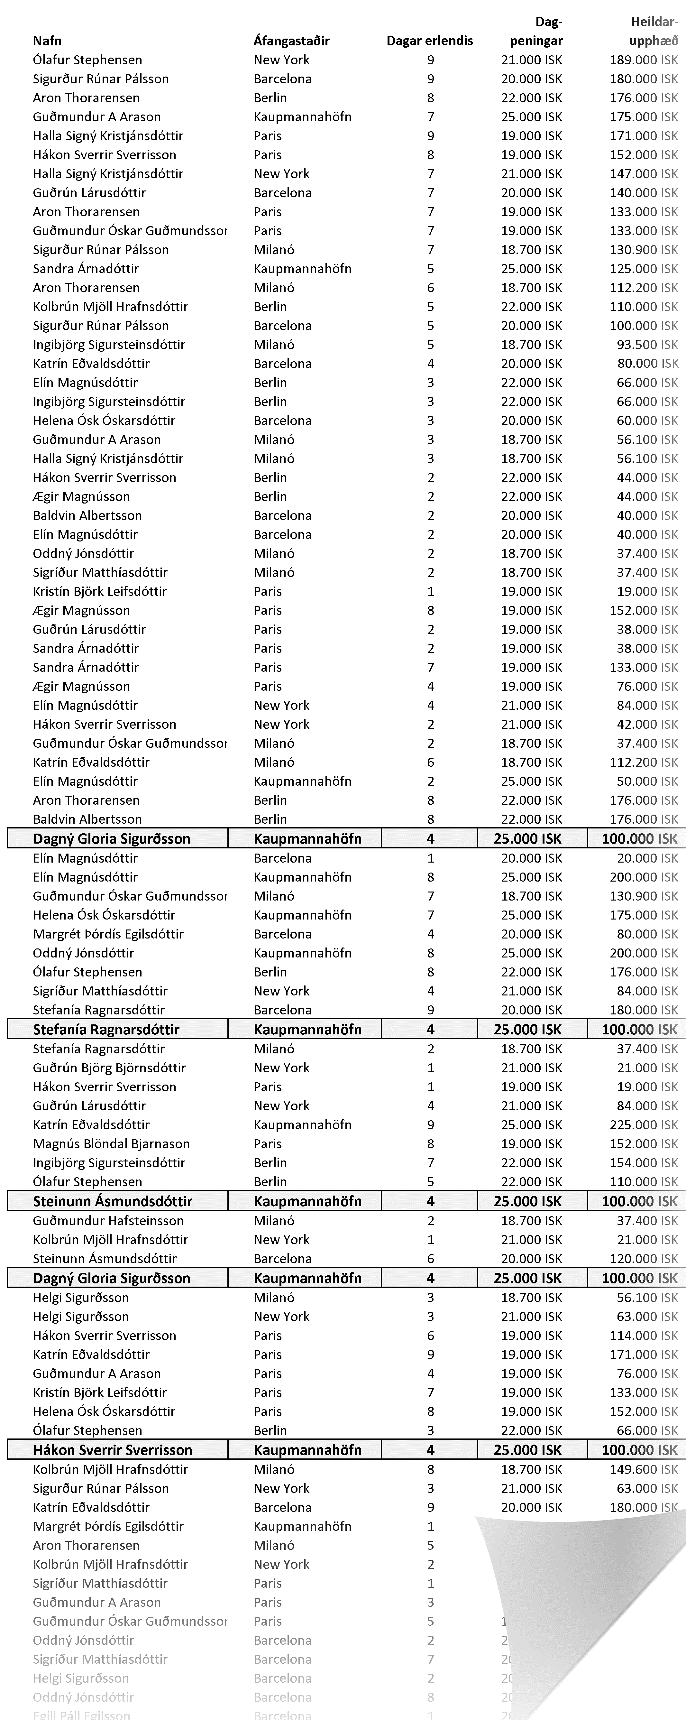

5 Ritföng
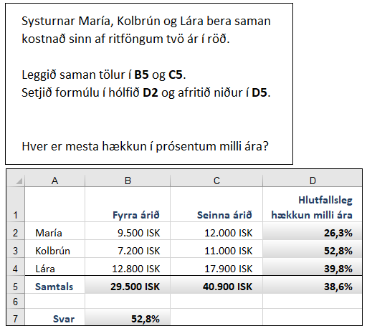
 | Fyrra árið | Seinna árið | Hlutfallsleg hækkun milli ára
María | 9,500 ISK | 12,000 ISK
Kolbrún | 7,200 ISK | 11,000 ISK
Lára | 12,800 ISK | 17,900 ISK
Samtals

Svar

6 Rómvrskar tölur
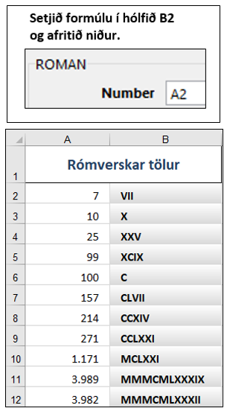
Rómverskar tölur
7
10
25
99
100
157
214
271
1,171
3,989
3,982

7 Verðgildi
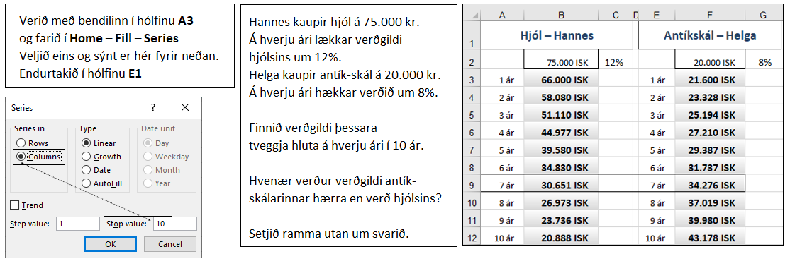
Hjól – Hannes |  |  | Antíkskál – Helga
 | 75,000 ISK | 12% |  | 20,000 ISK | 8%
1 ár |  |  | 1 ár

